微生信示例121

Description | GeneRatio | pvalue | geneID | Count | 微生信，您身边的数据分析，可视化专家
Circadian rhythm | 0.014084507 | 0.0104976225 | RORA/RORB | 2 | https://www.bioinformatics.com.cn/plot_basic_go_pathway_sankey_dot_plot_121
NOD-like receptor signaling pathway | 0.028169014 | 0.05303255 | CASP8/TRIP6/MAPK8/CASP1 | 4
PPAR signaling pathway | 0.028169014 | 0.0087613063 | CD36/AQP7/LPL/CYP4A11 | 4 | 输出示例图
Viral myocarditis | 0.028169014 | 0.0094843624 | CASP8/MYH7/SGCB/SGCD | 4
Hypertrophic cardiomyopathy (HCM) | 0.042253521 | 0.014532337 | MYH7/MYL2/MYL3/SGCB/SGCD/SLC8A1 | 6
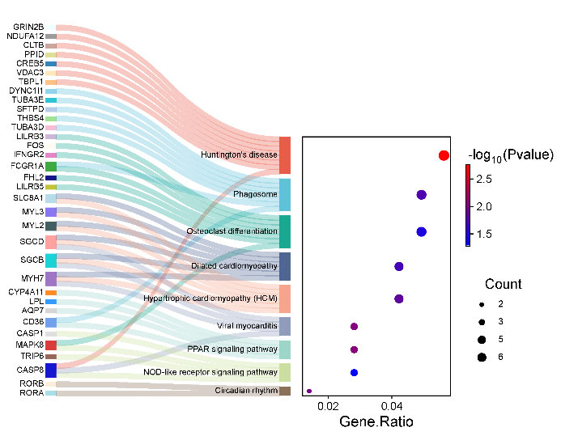
Dilated cardiomyopathy | 0.042253521 | 0.020924238 | MYH7/MYL2/MYL3/SGCB/SGCD/SLC8A1 | 6
Osteoclast differentiation | 0.049295775 | 0.034284302 | LILRB5/MAPK8/FHL2/FCGR1A/IFNGR2/FOS/LILRB3 | 7
Phagosome | 0.049295775 | 0.0181801763 | TUBA3D/THBS4/SFTPD/CD36/FCGR1A/TUBA3E/DYNC1I1 | 7
Huntington's disease | 0.056338028 | 0.00173622918 | TBPL1/CASP8/VDAC3/CREB5/PPID/CLTB/NDUFA12/GRIN2B | 8

 |  |  |  |  | B站：桑基气泡图绘制视频教程

 |  |  |  |  | 注意：1，第二列必需是数值，不能是4/20这种； 2，后台定义了200种颜色，因此总基因数不能超过200个

 |  |  |  |  | 使用问题，或数据分析合作意向
 |  |  |  |  | 请微信扫码联系我们

